Page_1
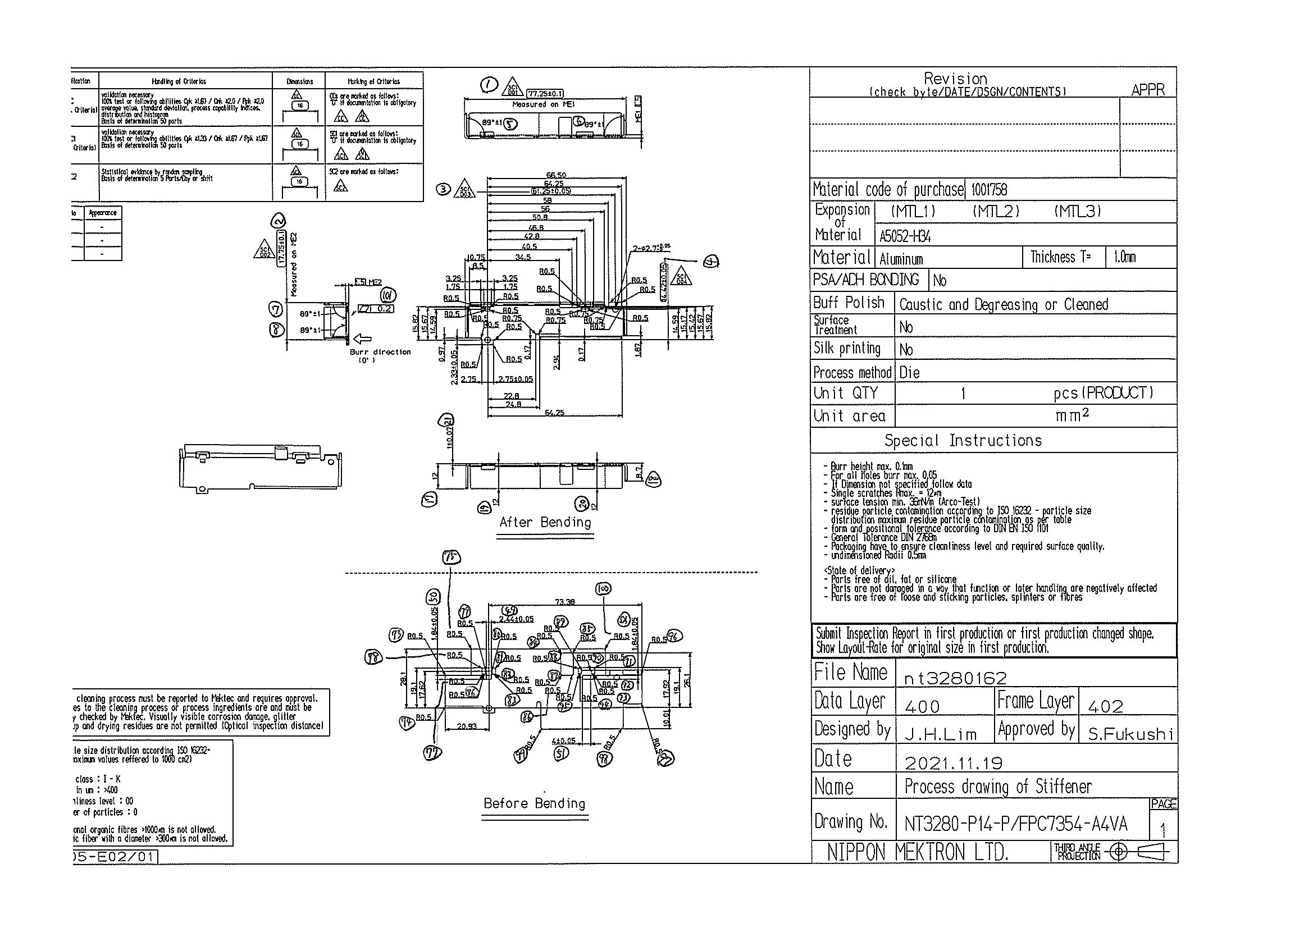
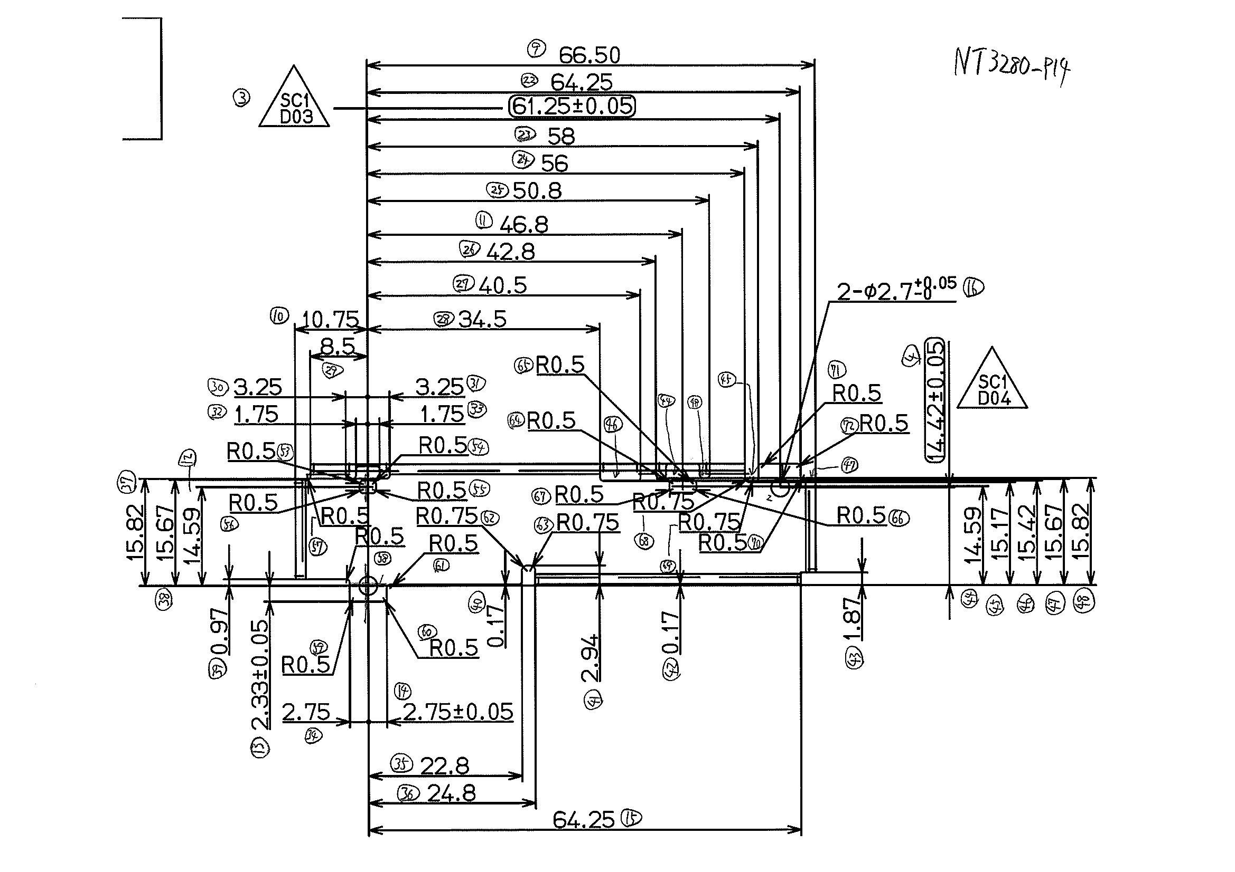
 |  |  |  |  |  |  |  |  |  |  |  | 工程能力調査表 |  |  |  |  |  |  |  |  |  |  |  |  |  |  |  |  |  |  | 1 |  | 項中 |  | 1 | 項

図番 | NT3280-P14 |  |  |  |  |  |  |  |  | 品名 |  | 補強板 |  |  |  |  |  |  |  | 工程能力調査 |  |  |  | 測定日 |  | 2022-02-04 |  |  |  | 備考

項 目
規 格 |  | 77.250 |  | 0.10 |  | 17.75 |  | 0.10 |  |  | 61.25 |  | 0.05 |  | 14.42 |  | 0.05 |  | 0.00 |  | 0.00 |  | 0.00 |  | 0.00 |  | 0.00 |  | 0.00 |  | 0.00 |  |  | 0.00
 |  |  |  | -0.1 |  |  |  | -0.1 |  |  |  |  | -0.05 |  |  |  | -0.05 |  |  |  | 0 |  |  |  | 0 |  |  |  | 0 |  |  |  |  | 0 |  |  | 77.25 | 17.75 | 61.25 | 14.42
測定機器 | QV-Pro |  |  |  | QV-Pro |  |  |  | QV-Pro |  |  |  |  | QV-Pro |  |  |  | QV-Pro |  |  |  | QV-Pro |  |  |  | QV-Pro |  |  |  | Keyence IM |  |  |  |  |  |  | 0.100 | 0.100 | 0.050 | 0.050
両側／片側 | 両側 |  |  |  | 両側 |  |  |  | 両側 |  |  |  |  | 両側 |  |  |  | 両側 |  |  |  | 両側 |  |  |  | 両側 |  |  |  | 両側 |  |  |  |  |  |  | 0.100 | 0.100 | 0.050 | 0.050
1 |  |  | 77.2530 |  |  |  | 17.731 |  |  |  |  | 61.249 |  |  |  | 14.422 |  |  |  | 0.000 |  |  |  | 0.000 |  |  |  | 0.000 |  |  |  |  | 0.000 |  |  |  | 77.253 | 17.731 | 61.249 | 14.422
2 |  |  | 77.2600 |  |  |  | 17.742 |  |  |  |  | 61.252 |  |  |  | 14.415 |  |  |  | 0.000 |  |  |  | 0.000 |  |  |  | 0.000 |  |  |  |  | 0.000 |  |  |  | 77.260 | 17.742 | 61.252 | 14.415
3 |  |  | 77.2530 |  |  |  | 17.729 |  |  |  |  | 61.251 |  |  |  | 14.415 |  |  |  | 0.000 |  |  |  | 0.000 |  |  |  | 0.000 |  |  |  |  | 0.000 |  |  |  | 77.253 | 17.729 | 61.251 | 14.415
4 |  |  | 77.2540 |  |  |  | 17.736 |  |  |  |  | 61.251 |  |  |  | 14.414 |  |  |  | 0.000 |  |  |  | 0.000 |  |  |  | 0.000 |  |  |  |  | 0.000 |  |  |  | 77.254 | 17.736 | 61.251 | 14.414
5 |  |  | 77.2610 |  |  |  | 17.734 |  |  |  |  | 61.250 |  |  |  | 14.411 |  |  |  | 0.000 |  |  |  | 0.000 |  |  |  | 0.000 |  |  |  |  | 0.000 |  |  |  | 77.261 | 17.734 | 61.250 | 14.411
6 |  |  | 77.2640 |  |  |  | 17.732 |  |  |  |  | 61.252 |  |  |  | 14.418 |  |  |  | 0.000 |  |  |  | 0.000 |  |  |  | 0.000 |  |  |  |  | 0.000 |  |  |  | 77.264 | 17.732 | 61.252 | 14.418
7 |  |  | 77.2580 |  |  |  | 17.731 |  |  |  |  | 61.250 |  |  |  | 14.415 |  |  |  | 0.000 |  |  |  | 0.000 |  |  |  | 0.000 |  |  |  |  | 0.000 |  |  |  | 77.258 | 17.731 | 61.250 | 14.415
8 |  |  | 77.2650 |  |  |  | 17.729 |  |  |  |  | 61.252 |  |  |  | 14.418 |  |  |  | 0.000 |  |  |  | 0.000 |  |  |  | 0.000 |  |  |  |  | 0.000 |  |  |  | 77.265 | 17.729 | 61.252 | 14.418
9 |  |  | 77.2600 |  |  |  | 17.728 |  |  |  |  | 61.250 |  |  |  | 14.418 |  |  |  | 0.000 |  |  |  | 0.000 |  |  |  | 0.000 |  |  |  |  | 0.000 |  |  |  | 77.260 | 17.728 | 61.250 | 14.418
10 |  |  | 77.2670 |  |  |  | 17.727 |  |  |  |  | 61.252 |  |  |  | 14.416 |  |  |  | 0.000 |  |  |  | 0.000 |  |  |  | 0.000 |  |  |  |  | 0.000 |  |  |  | 77.267 | 17.727 | 61.252 | 14.416
11 |  |  | 77.2650 |  |  |  | 17.735 |  |  |  |  | 61.251 |  |  |  | 14.417 |  |  |  | 0.000 |  |  |  | 0.000 |  |  |  | 0.000 |  |  |  |  | 0.000 |  |  |  | 77.265 | 17.735 | 61.251 | 14.417
12 |  |  | 77.2600 |  |  |  | 17.727 |  |  |  |  | 61.252 |  |  |  | 14.412 |  |  |  | 0.000 |  |  |  | 0.000 |  |  |  | 0.000 |  |  |  |  | 0.000 |  |  |  | 77.260 | 17.727 | 61.252 | 14.412
13 |  |  | 77.2670 |  |  |  | 17.730 |  |  |  |  | 61.251 |  |  |  | 14.415 |  |  |  | 0.000 |  |  |  | 0.000 |  |  |  | 0.000 |  |  |  |  | 0.000 |  |  |  | 77.267 | 17.730 | 61.251 | 14.415
14 |  |  | 77.2610 |  |  |  | 17.731 |  |  |  |  | 61.252 |  |  |  | 14.416 |  |  |  | 0.000 |  |  |  | 0.000 |  |  |  | 0.000 |  |  |  |  | 0.000 |  |  |  | 77.261 | 17.731 | 61.252 | 14.416
15 |  |  | 77.2650 |  |  |  | 17.729 |  |  |  |  | 61.251 |  |  |  | 14.414 |  |  |  | 0.000 |  |  |  | 0.000 |  |  |  | 0.000 |  |  |  |  | 0.000 |  |  |  | 77.265 | 17.729 | 61.251 | 14.414
16 |  |  | 77.2610 |  |  |  | 17.728 |  |  |  |  | 61.251 |  |  |  | 14.417 |  |  |  | 0.000 |  |  |  | 0.000 |  |  |  | 0.000 |  |  |  |  | 0.000 |  |  |  | 77.261 | 17.728 | 61.251 | 14.417
17 |  |  | 77.2550 |  |  |  | 17.741 |  |  |  |  | 61.251 |  |  |  | 14.415 |  |  |  | 0.000 |  |  |  | 0.000 |  |  |  | 0.000 |  |  |  |  | 0.000 |  |  |  | 77.255 | 17.741 | 61.251 | 14.415
18 |  |  | 77.2540 |  |  |  | 17.729 |  |  |  |  | 61.254 |  |  |  | 14.418 |  |  |  | 0.000 |  |  |  | 0.000 |  |  |  | 0.000 |  |  |  |  | 0.000 |  |  |  | 77.254 | 17.729 | 61.254 | 14.418
19 |  |  | 77.2650 |  |  |  | 17.732 |  |  |  |  | 61.249 |  |  |  | 14.412 |  |  |  | 0.000 |  |  |  | 0.000 |  |  |  | 0.000 |  |  |  |  | 0.000 |  |  |  | 77.265 | 17.732 | 61.249 | 14.412
20 |  |  | 77.2680 |  |  |  | 17.735 |  |  |  |  | 61.252 |  |  |  | 14.418 |  |  |  | 0.000 |  |  |  | 0.000 |  |  |  | 0.000 |  |  |  |  | 0.000 |  |  |  | 77.268 | 17.735 | 61.252 | 14.418
21 |  |  | 77.2540 |  |  |  | 17.730 |  |  |  |  | 61.251 |  |  |  | 14.416 |  |  |  | 0.000 |  |  |  | 0.000 |  |  |  | 0.000 |  |  |  |  | 0.000 |  |  |  | 77.254 | 17.730 | 61.251 | 14.416
22 |  |  | 77.2680 |  |  |  | 17.729 |  |  |  |  | 61.251 |  |  |  | 14.412 |  |  |  | 0.000 |  |  |  | 0.000 |  |  |  | 0.000 |  |  |  |  | 0.000 |  |  |  | 77.268 | 17.729 | 61.251 | 14.412
23 |  |  | 77.2650 |  |  |  | 17.735 |  |  |  |  | 61.250 |  |  |  | 14.415 |  |  |  | 0.000 |  |  |  | 0.000 |  |  |  | 0.000 |  |  |  |  | 0.000 |  |  |  | 77.265 | 17.735 | 61.250 | 14.415
24 |  |  | 77.2600 |  |  |  | 17.729 |  |  |  |  | 61.252 |  |  |  | 14.415 |  |  |  | 0.000 |  |  |  | 0.000 |  |  |  | 0.000 |  |  |  |  | 0.000 |  |  |  | 77.260 | 17.729 | 61.252 | 14.415
25 |  |  | 77.2550 |  |  |  | 17.735 |  |  |  |  | 61.254 |  |  |  | 14.413 |  |  |  | 0.000 |  |  |  | 0.000 |  |  |  | 0.000 |  |  |  |  | 0.000 |  |  |  | 77.255 | 17.735 | 61.254 | 14.413
26 |  |  | 77.2560 |  |  |  | 17.736 |  |  |  |  | 61.251 |  |  |  | 14.412 |  |  |  | 0.000 |  |  |  | 0.000 |  |  |  | 0.000 |  |  |  |  | 0.000 |  |  |  | 77.256 | 17.736 | 61.251 | 14.412
27 |  |  | 77.2580 |  |  |  | 17.728 |  |  |  |  | 61.252 |  |  |  | 14.417 |  |  |  | 0.000 |  |  |  | 0.000 |  |  |  | 0.000 |  |  |  |  | 0.000 |  |  |  | 77.258 | 17.728 | 61.252 | 14.417
28 |  |  | 77.2610 |  |  |  | 17.735 |  |  |  |  | 61.251 |  |  |  | 14.413 |  |  |  | 0.000 |  |  |  | 0.000 |  |  |  | 0.000 |  |  |  |  | 0.000 |  |  |  | 77.261 | 17.735 | 61.251 | 14.413
29 |  |  | 77.2600 |  |  |  | 17.736 |  |  |  |  | 61.251 |  |  |  | 14.421 |  |  |  | 0.000 |  |  |  | 0.000 |  |  |  | 0.000 |  |  |  |  | 0.000 |  |  |  | 77.260 | 17.736 | 61.251 | 14.421
30 |  |  | 77.2580 |  |  |  | 17.731 |  |  |  |  | 61.250 |  |  |  | 14.412 |  |  |  | 0.000 |  |  |  | 0.000 |  |  |  | 0.000 |  |  |  |  | 0.000 |  |  |  | 77.258 | 17.731 | 61.250 | 14.412
ｘ | 77.2604 |  |  |  | 17.7320 |  |  |  | 61.251 |  |  |  |  | 14.415 |  |  |  | 0.000 |  |  |  | 0.000 |  |  |  | 0.000 |  |  |  | 0.000
σ | 0.00474 |  |  |  | 0.00390 |  |  |  | 0.00116 |  |  |  |  | 0.00270 |  |  |  | 0.00000 |  |  |  | 0.00000 |  |  |  | 0.00000 |  |  |  | 0.00000
Cp | 7.036 |  |  |  | 8.538 |  |  |  | 14.409 |  |  |  |  | 6.176 |  |  |  | #DIV/0! |  |  |  | #DIV/0! |  |  |  | #DIV/0! |  |  |  | #DIV/0!
Cpk | 6.306 |  |  |  | 7.001 |  |  |  | 14.063 |  |  |  |  | 5.608 |  |  |  | #DIV/0! |  |  |  | #DIV/0! |  |  |  | #DIV/0! |  |  |  | #DIV/0!
判定 | 工程能力は満足している |  |  |  | 工程能力は満足している |  |  |  | 工程能力は満足している |  |  |  |  | 工程能力は満足している |  |  |  | #DIV/0! |  |  |  | #DIV/0! |  |  |  | #DIV/0! |  |  |  | #DIV/0!

量産時 | 画像測定器 |  |  |  | 画像測定器 |  |  |  | 画像測定器 |  |  |  |  | 画像測定器 |  |  |  | 画像測定器 |  |  |  | 画像測定器 |  |  |  | 画像測定器 |  |  |  | 画像測定器
 | 抜取り |  |  |  | 抜取り |  |  |  | 抜取り |  |  |  |  | 抜取り |  |  |  | 抜取り |  |  |  | 抜取り |  |  |  | 抜取り |  |  |  | 抜取り

 |  |  |  |  |  |  |  |  |  |  |  |  |  |  |  |  |  |  |  |  |  |  |  |  |  |  |  |  |  |  |  | 承認 |  |  | 作成
 |  |  |  |  |  |  |  |  |  |  |  |  |  |  |  |  |  |  |  |  |  |  |  |  |  |  |  |  |  |  |  | 平野 |  |  | 石栗

